表紙
令和2年国勢調査結果に基づく遡及改訂版

 | 青 森 県 の 推 計 人 口

 | （令和３年４月１日 現在）

 | 県人口 １，２２６，７０４人 （対前月 ５，５９９人減少）
 | 自然動態 １，０８０人減少 （出生者数 ５８４人、死亡者数 １，６６４人）
 | 社会動態 ４，５１９人減少 （転入者数 ３，５８３人、転出者数 ８，１０２人）

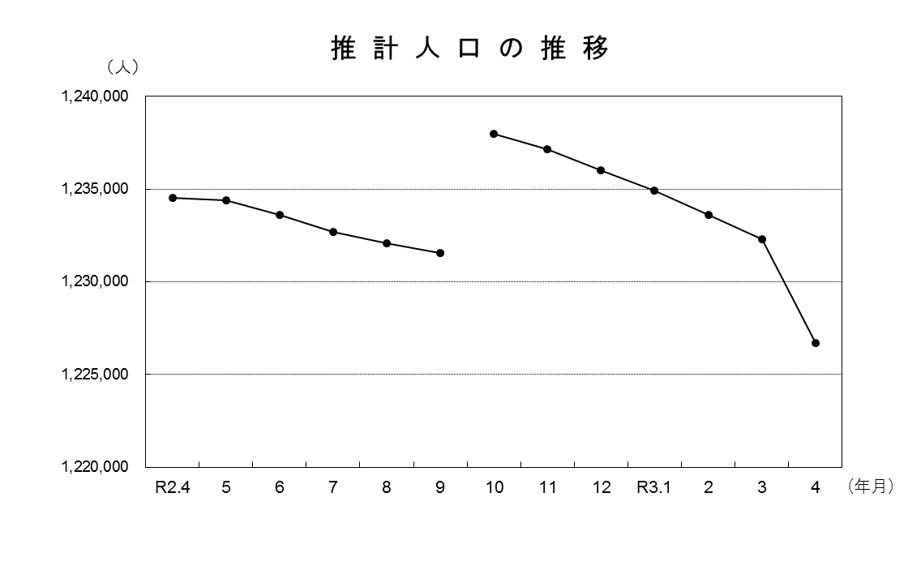

※令和2年10月1日現在の人口は、令和2年国勢調査人口（確定値 総務省統計局 令和3年11月30日）を用いているため、令和2年9月1日現在の推計人口に9月中の増減数を加えた数値とは一致しない。

青森県企画政策部統計分析課

